상품제안서
무지 터치 니트장갑 + 폴라폴리스 넥워머 세트 | 상품코드: F22604

 |  |  |  |  |  |  | 02-412-0044 | www.easy1.co.kr
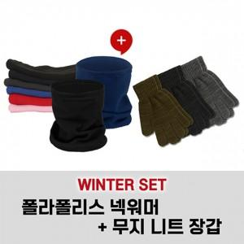

【상세/제작정보】

【인쇄/포장옵션】 | 스티커 / 포장불가능

【공급단가】 | 수량 | 200~ | 500~ | 1,000~ | 3,000~ | 5,000~
*VAT별도 | 단가 | 3,030원 | 2,920원 | 2,810원 | 2,700원 | 2,630원

【상품 URL】 | https://dev.easy1.co.kr:443/src/goods_detail.php?gdno=22604

